상품제안서
모두애 소량 컬러인쇄 종이쇼핑백 1호~6호 | 상품코드: F16003

 |  |  |  |  |  |  | 02-412-0044 | www.easy1.co.kr
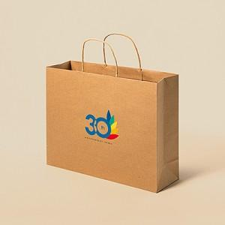

【상세/제작정보】

【인쇄/포장옵션】 | 풀칼라 / 포장불가능

【공급단가】 | 수량 | 200~ | 500~ | 1,000~ | 3,000~ | 5,000~
*VAT별도 | 1호or3호 | 2,410원 | 2,370원 | 2,250원 | 2,160원 | 2,070원
 | 2호or4호 | 2,540원 | 2,500원 | 2,370원 | 2,280원 | 2,180원
 | 5호 | 2,740원 | 2,700원 | 2,560원 | 2,460원 | 2,350원
 | 6호 | 2,880원 | 2,830원 | 2,680원 | 2,580원 | 2,470원

【상품 URL】 | https://dev.easy1.co.kr:443/src/goods_detail.php?gdno=16003

